6장 예제6-2
 | 교재 187쪽 예제 6-2: 자기 집을 소유한 가구의 비율 추정
 | A=4,000 a=40

집락 | 집락 크기(B) | y_i | {bar y}_i
1 | 10 | 10 |  | {bar y}_cl
2 | 10 | 8 |  | s_b^2
3 | 10 | 6 |  | 추정 분산값
4 | 10 | 5 |  | 표준오차
5 | 10 | 9 |  | 오차의 한계
6 | 10 | 8
7 | 10 | 8
8 | 10 | 5
9 | 10 | 9
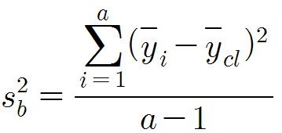
10 | 10 | 9
11 | 10 | 9
12 | 10 | 10
13 | 10 | 4
14 | 10 | 3
15 | 10 | 1
16 | 10 | 2
17 | 10 | 3
18 | 10 | 4
19 | 10 | 0
20 | 10 | 6
21 | 10 | 3
22 | 10 | 5
23 | 10 | 0
24 | 10 | 3
25 | 10 | 0
26 | 10 | 0
27 | 10 | 4
28 | 10 | 0
29 | 10 | 8
30 | 10 | 0
31 | 10 | 10
32 | 10 | 5
33 | 10 | 6
34 | 10 | 1
35 | 10 | 3
36 | 10 | 3
37 | 10 | 1
38 | 10 | 5
39 | 10 | 5
40 | 10 | 4
합계 | 400 | 185

